Sheet1
切图 | 尺寸 | 图 |  | 链接
 | 1192*2 |  |  | common
 | 210*20
 | 182*72 | 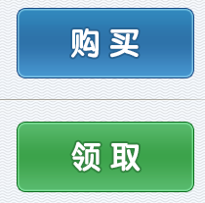 |  | common
 |  |  |  | common
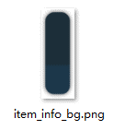 | 460*460 | 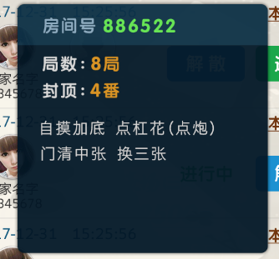 |  | common
道具图标 | 50% |  |  | common
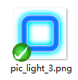 | 284*282 |  | 0.4s亮，0.8s秒暗，1.2s亮…闪烁间隔为0.4秒
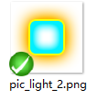 | 218*108 | 
 | 224*96 | 
 | 256*254 | 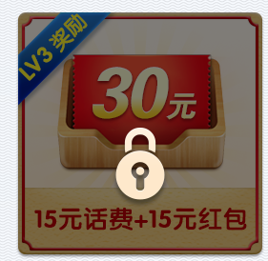 | 不透明度 50%
 | 全屏 |  | 不透明度 85% | common
 |  |  |  |  | 0
文本 | 尺寸 | 颜色 |  | 备注
 | 30 点 | 554d46
 | 34 点 | 554d46
 | 22 点 | ffffff
 | 36 点 | 554d46
 | 32 点 | ffffff |  | 描边 2px,2b8538
 | 32 点 | ffffff |  | 描边 2px,246496
 | 32 点 | 05a110
 | 32 点 | 595959
 | 22 点 | fff600
 | 26 点 | 7d3910
 | 24 点 | 7d3910
 | 40 点 | ffffff
 | 50 点 | ffffff
 | 30 点 | ffffff
 | 36 点 | fff000
 | 46 点 | fff000
 | 32 点 | dedede
 | 34 点 | 62e448
 | 30 点 | d9d9d9
 | 34 点 | da940c
 | 30 点 | da940c
 | 28 点 | d9d9d9

